G.8-2568
ภาพถ่ายและรูปตัดขวางลำน้ำสถานีสำรวจอุทกวิทยาน้ำแม่ลาว (G.8)
บ้านต้นยาง ต.บัวสลี อ.แม่ลาว จ.เชียงราย ปี 2568
 |  |  |  |  |  |  |  |  |  |  |  | 2567 |  |  | 2568
 |  |  |  |  |  |  |  |  |  |  |  | สำรวจเมื่อ 22 ม.ค. 2567 |  |  | สำรวจเมื่อ 14 ม.ค. 2568
 |  |  |  |  |  |  |  |  |  |  |  | ระยะ | ระดับ | ผิวน้ำ | ระยะ | ระดับ | ผิวน้ำ
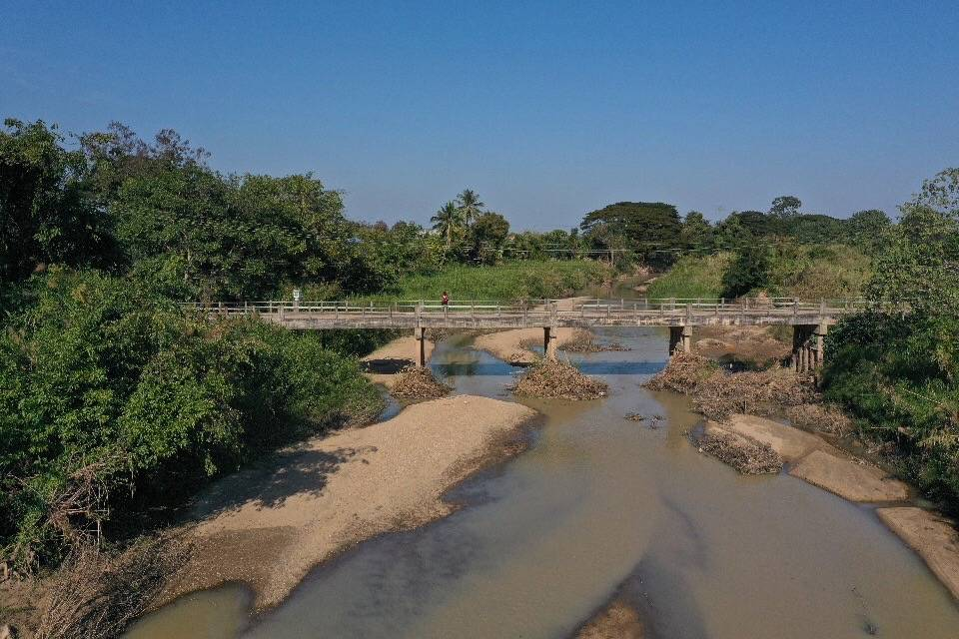
 |  |  |  |  |  |  |  |  |  |  |  | -50 | 411.595 | 404.930 | -50 | 411.598 | 405.120
 |  |  |  |  |  |  |  |  |  |  |  | -40 | 412.486 | 404.930 | -40 | 412.482 | 405.120
 |  |  |  |  |  |  |  |  |  |  |  | -30 | 412.000 | 404.930 | -30 | 412.014 | 405.120
 |  |  |  |  |  |  |  |  |  |  |  | -20 | 411.755 | 404.930 | -20 | 411.794 | 405.120
 |  |  |  |  |  |  |  |  |  |  |  | -10 | 411.007 | 404.930 | -10 | 411.041 | 405.120
 |  |  |  |  |  |  |  |  |  |  |  | 0 | 410.705 | 404.930 | 0 | 410.705 | 405.120
 |  |  |  |  |  |  |  |  |  |  |  | 0 | 409.857 | 404.930 | 0 | 409.852 | 405.120
 |  |  |  |  |  |  |  |  |  |  |  | 2 | 409.202 | 404.930 | 2 | 409.094 | 405.120
 |  |  |  |  |  |  |  |  |  |  |  | 4 | 408.442 | 404.930 | 4 | 408.457 | 405.120
 |  |  |  |  |  |  |  |  |  |  |  | 6 | 407.915 | 404.930 | 6 | 408.038 | 405.120
 |  |  |  |  |  |  |  |  |  |  |  | 8 | 407.295 | 404.930 | 8 | 407.491 | 405.120
 |  |  |  |  |  |  |  |  |  |  |  | 10 | 406.979 | 404.930 | 10 | 407.232 | 405.120
 |  |  |  |  |  |  |  |  |  |  |  | 12 | 406.895 | 404.930 | 12 | 407.137 | 405.120
 |  |  |  |  |  |  |  |  |  |  |  | 14 | 406.805 | 404.930 | 14 | 407.096 | 405.120
รูปตัดขวางลำน้ำน้ำแม่ลาวที่แนวสำรวจปริมาณน้ำ
 | รูปตัดปี2568 |  | ระดับน้ำขณะสำรวจ
-50 | 411.598 | 32 | 405.120
-40 | 412.482 | 34 | 405.120
-30 | 412.014 | 36 | 405.120
-20 | 411.794 | 38 | 405.120
-10 | 411.041 | 40 | 405.120
0 | 410.705 | 42 | 405.120
0 | 409.852 | 44 | 405.120
2 | 409.094 | 46 | 405.120
4 | 408.457 |  | 405.120
6 | 408.038 |  | 405.120
8 | 407.491 |  | 405.120
10 | 407.232 |  | 405.120
12 | 407.137 |  | 405.120
14 | 407.096 |  | 405.120
16 | 407.038
18 | 406.827
20 | 406.071
22 | 405.654
24 | 405.519
26 | 405.305
28 | 405.274
30 | 405.120
32 | 404.570
34 | 404.540
36 | 404.520
38 | 404.820
40 | 404.830
42 | 404.820
44 | 404.620
46 | 404.770
48 | 404.940
50 | 404.880
52 | 404.840
54 | 404.840
56 | 405.269
58 | 405.581
60 | 405.467
62 | 405.448
64 | 405.554
66 | 405.854
68 | 406.945
70 | 407.357
72 | 407.679
74 | 408.635
76 | 409.198
78 | 409.516
80 | 409.564
80 | 410.660
90 | 410.444
100 | 410.079
...
 |  |  |  |  |  |  |  |  |  |  |  | 16 | 406.662 | 404.930 | 16 | 407.038 | 405.120
 |  |  |  |  |  |  |  |  |  |  |  | 18 | 406.349 | 404.930 | 18 | 406.827 | 405.120
 |  |  |  |  |  |  |  |  |  |  |  | 20 | 405.838 | 404.930 | 20 | 406.071 | 405.120
 |  |  |  |  |  |  |  |  |  |  |  | 22 | 405.799 | 404.930 | 22 | 405.654 | 405.120
 |  |  |  |  |  |  |  |  |  |  |  | 24 | 405.975 | 404.930 | 24 | 405.519 | 405.120
 |  |  |  |  |  |  |  |  |  |  |  | 26 | 405.582 | 404.930 | 26 | 405.305 | 405.120
 |  |  |  |  |  |  |  |  |  |  |  | 28 | 405.099 | 404.930 | 28 | 405.274 | 405.120
 |  |  |  |  |  |  |  |  |  |  |  | 30 | 405.145 | 404.930 | 30 | 405.120 | 405.120
 |  |  |  |  |  |  |  |  |  |  |  | 32 | 405.122 | 404.930 | 32 | 404.570 | 405.120
 |  |  |  |  |  |  |  |  |  |  |  | 34 | 404.979 | 404.930 | 34 | 404.540 | 405.120
 |  |  |  |  |  |  |  |  |  |  |  | 36 | 405.222 | 404.930 | 36 | 404.520 | 405.120
 |  |  |  |  |  |  |  |  |  |  |  | 38 | 405.435 | 404.930 | 38 | 404.820 | 405.120
 |  |  |  |  |  |  |  |  |  |  |  | 40 | 405.842 | 404.930 | 40 | 404.830 | 405.120
 |  |  |  |  |  |  |  |  |  |  |  | 42 | 405.305 | 404.930 | 42 | 404.820 | 405.120
 |  |  |  |  |  |  |  |  |  |  |  | 44 | 405.207 | 404.930 | 44 | 404.620 | 405.120
 |  |  |  |  |  |  |  |  |  |  |  | 45 | 404.930 | 404.930 | 46 | 404.770 | 405.120
 |  |  |  |  |  |  |  |  |  |  |  | 46 | 404.890 | 404.930 | 48 | 404.940 | 405.120
 |  |  |  |  |  |  |  |  |  |  |  | 48 | 404.740 | 404.930 | 50 | 404.880 | 405.120
ระยะ | -50 | -40 | -30 | -20 | -10 | 0 | 0 | 2 | 4 | 6 | 8 | 50 | 404.700 | 404.930 | 52 | 404.840 | 405.120
ระดับ | 411.598 | 412.482 | 412.014 | 411.794 | 411.041 | 410.705 | 409.852 | 409.094 | 408.457 | 408.038 | 407.491 | 52 | 404.350 | 404.930 | 54 | 404.840 | 405.120
ระยะ | 10 | 12 | 14 | 16 | 18 | 20 | 22 | 24 | 26 | 28 | 30 | 54 | 404.270 | 404.930 | 56 | 405.269 | 405.120
ระดับ | 407.232 | 407.137 | 407.096 | 407.038 | 406.827 | 406.071 | 405.654 | 405.519 | 405.305 | 405.274 | 405.120 | 56 | 404.140 | 404.930 | 58 | 405.581 | 405.120
ระยะ | 32 | 34 | 36 | 38 | 40 | 42 | 44 | 46 | 48 | 50 | 52 | 58 | 404.350 | 404.930 | 60 | 405.467 | 405.120
ระดับ | 404.570 | 404.540 | 404.520 | 404.820 | 404.830 | 404.820 | 404.620 | 404.770 | 404.940 | 404.880 | 404.840 | 60 | 405.075 | 404.930 | 62 | 405.448 | 405.120
ระยะ | 54 | 56 | 58 | 60 | 62 | 64 | 66 | 68 | 70 | 72 | 74 | 62 | 405.975 | 404.930 | 64 | 405.554 | 405.120
ระดับ | 404.840 | 405.269 | 405.581 | 405.467 | 405.448 | 405.554 | 405.854 | 406.945 | 407.357 | 407.679 | 408.635 | 64 | 405.305 | 404.930 | 66 | 405.854 | 405.120
ระยะ | 76 | 78 | 80 | 80 | 90 | 100 | 110 | 120 | 130 |  |  | 66 | 405.722 | 404.930 | 68 | 406.945 | 405.120
ระดับ | 409.198 | 409.516 | 409.564 | 410.660 | 410.444 | 410.079 | 409.942 | 409.898 | 409.907 |  |  | 68 | 406.432 | 404.930 | 70 | 407.357 | 405.120
ระยะ |  |  |  |  |  |  |  |  |  |  |  | 70 | 407.635 | 404.930 | 72 | 407.679 | 405.120
ระดับ |  |  |  |  |  |  |  |  |  |  |  | 72 | 407.805 | 404.930 | 74 | 408.635 | 405.120
 |  |  |  |  |  |  |  |  |  |  |  | 74 | 408.757 | 404.930 | 76 | 409.198 | 405.120
 | BM. | 410.832 | ม.(ร.ท.ก.) |  | ตลิ่งฝั่งซ้าย | 410.705 | ม.(ร.ท.ก.) |  | ตลิ่งฝั่งขวา | 410.660 | ม.(ร.ท.ก.) | 76 | 409.202 | 404.930 | 78 | 409.516 | 405.120
 | ท้องน้ำ | 404.520 | ม.(ร.ท.ก.) |  | ศูนย์เสา | 405.100 | ม.(ร.ท.ก.) |  | สำรวจเมื่อ 14 ม.ค. 2568 |  |  | 78 | 409.527 | 404.930 | 80 | 409.564 | 405.120
 |  |  |  |  |  |  |  |  |  |  |  | 80 | 409.569 | 404.930 | 80 | 410.660 | 405.120
 |  |  |  |  |  |  |  |  | ผู้สำรวจ นายสุภเดช เตชะสา |  |  | 80 | 410.660 | 404.930 | 90 | 410.444 | 405.120
 |  |  |  |  |  |  |  |  |  |  |  | 90 | 410.437 | 404.930 | 100 | 410.079 | 405.120
 |  |  |  |  |  |  |  |  |  |  |  | 100 | 410.122 | 404.930 | 110 | 409.942 | 405.120
 |  |  |  |  |  |  |  |  |  |  |  | 110 | 409.938 | 404.930 | 120 | 409.898 | 405.120
 |  |  |  | ตรวจสอบหมุดหลักฐานแล้ว |  |  |  |  |  |  |  | 120 | 409.896 | 404.930 | 130 | 409.907 | 405.120
 |  |  |  |  |  |  |  |  |  |  |  | 130 | 409.912 | 404.930

 |  |  |  |  | เปลี่ยนรูปแล้ว

